分工
关卡策划
脚本策划
系统策划
数值策划
剧情策划

主策划：
协调各部门策划方案；整合制作总策划方案；
向主程序说明策划方案并获得理解；
向主美术说明游戏所需要美术的大体形态框架和所包含的信息

程序部门1：
与主程序沟通完善部门UML图；
完成主程序分配的工作。
主程序：
与主策划沟通制订游戏程序UML图；
与主美术沟通游戏应用和建模等；
规划各程序部门分工；
协调各程序部门。
主美术：
与主策划沟通确定游戏美术；
与主程序沟通建模和游戏应用等；
规划各美术部门分工；
协调各美术部门。
美术部门1：
与主美术沟通确定部门任务；
完成主美术分配的工作。

程序部门2
美术部门2

程序部门3
美术部门3

程序部门N
美术部门N

游戏介绍
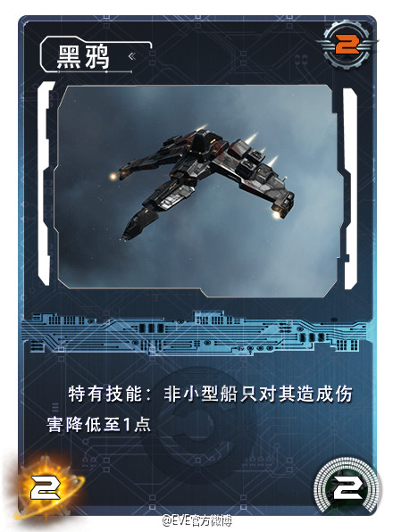
2X2
消耗ISK
卡牌名称
游戏硬性规则
1V1 回合制
玩家场上有10个卡牌位
每个玩家回合有 180s 的出牌时间
占用卡牌位，只在卡牌位大于1X1时显示
当一方POS有效值归0时，该玩家输，游戏结束
获取的ISK可以积累
可以看到对面的手牌数量 和 ISK数值
卡牌图片

游戏软性规则
牌库一般总共有50张
玩家手里一般最多可以有10张手牌

卡牌描述

攻击力
护卫舰-导弹
有效值
 | 有效值归0时，卡牌移出游戏

卡牌类型

POS有效值
加达里
POS
手牌区

牌库

拥有的ISK

武器阵列
储物仓

卫星开采阵列
回合倒计时，只在剩余30s时显示

回合结束

UML
游戏运行：主菜单UI

选项：游戏开始
选项：卡牌构筑
选项：设置

ESC选项：返回主菜单
设置UI
选项：返回
选项：返回
已有套牌显示UI：

点击已有套牌
选择套牌UI：
选项：创建套牌

选项：返回

角色选择UI：

点击一套牌
选项：确定
点击一名角色

选项：返回

卡牌选择UI：
左：所有卡牌，按照类型分类；
右：已选择卡牌，先类型，后费用排序
loading UI：
与玩家开始建立连接

点击左侧卡牌
加入到套牌
点击右侧卡牌
移出套牌

按照规则组建套牌
选项：完成
进入游戏主场UI：
随机确定一名先手玩家
玩家A先手
玩家B后手

随机抽取并显示 6 张牌

点击不满意的卡牌
选项：【确认】之后
不满意的卡牌更换为其他随机卡牌
加入到手牌

B：显示一张随机牌背面
和 1 ISK
点击其中一个，获得

第一回合：

点击一张手牌，在场面再点击一次
卡牌打出，场面显示该张牌

选项：结束回合
时间到，回合自动结束

ESC选项：返回主菜单UI

第二回合：

第三回合：

点击场面一张舰船牌，出现箭头，
点击目标，执行攻击命令
前提：该舰船有攻击力

第N回合：
其中一名玩家有效值归0,
游戏结束；返回主菜单UI

触发机制
回合开始
触发效果、释放效果的动画阶段不会计时，不会影响玩家的选择时间（180s）

触发角色效果
例：获得 2 ISK
抽取一张牌

触发POS装备效果
例：获得 1 ISK
抽取一张牌

触发舰船回合开始自动效果
例：获得 1 ISK
抽取一张牌

玩家使用舰船的选择效果
玩家使用舰船攻击
玩家打出舰船牌

触发舰船出击效果
触发舰船攻击时的效果

触发敌舰受到伤害时的效果

回合结束

触发舰船回合结束自动效果
例：获得 1 ISK
抽取一张牌

